Нексия -3 Рул Мехн
РАБОЧИЙ ТЕХНИЧЕСКИЙ ОТЧЕТ |  |  |  |  | НОМЕР: 2020 05 GN 006
 |  |  |  |  | ДАТА: 25.05.2020 г.
Наименование предприятия |  |  |  | ООО "Beruniy Avtosavdo Servis"
Ф.И.О. составившего отчет |  |  |  | Султанов Сохиб Мамбетсалий угли
Номер телефона с кодом города |  |  |  | .+998949096656
Модель |  |  | Идентификационный номер автомобиля |  | Пробег | Дата продажи
Нексия 3 м\т |  |  | XWBTF69V1LA042446 |  | 632 | 2020-03-16
 |  |  |  | Описание проблемы
 |  |  |  | Автомобил орка бамперида носозлик бор.Автомобил текширилди жойида, орка бампернинг чап тамонида носозлик бор.
А. |  | Автомобиль стоял, двигатель не работал
В. | Автомобиль находился в движении: |  |  | Информация относительно проблемы (Приложить фотграфии неисправности)
 |  | При торможении
 |  | При переходе от ускорения к накату
 |  | При переключение на задний ход |  | 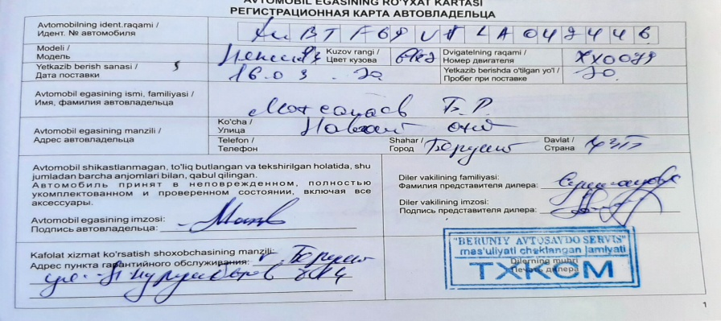
 |  | При повороте
 |  | При ускорении
 |  | При замедлении
 |  | При ______ оборотах в минут
 |  | При любой скорости
 |  | На неровной дороге
 |  | На _____ передаче
С. | При использовании:
 |  | Тормозов |  | 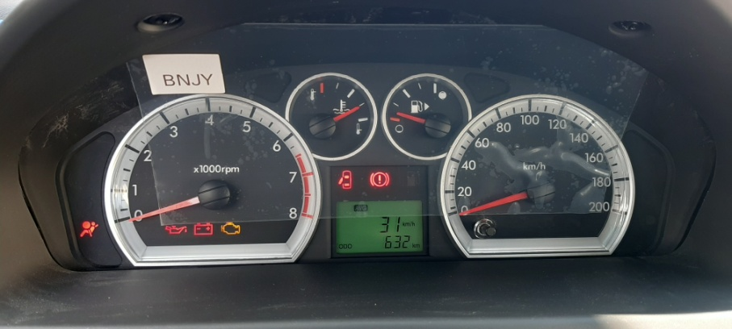
 |  | При повороте руля
 |  | При выключении сцепления
 |  | Обогревателя / кондиционера
 |  | При работе стеклоочистит / омывателя
 |  | При включении радио / CD проигрыват
 |  | Обогревателя заднего стекла
 |  | Прочее
D. | При работе двигателя:
 |  | При запуске |  | 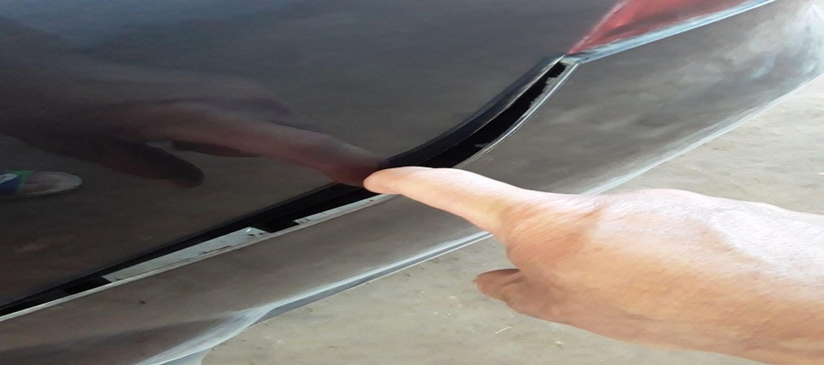
 |  | При прогреве
 |  | На холотом ходу
 |  | При горячем двигателе
E. | Возникает:
 |  | При ускорении
 |  | При высоких оборотах двигателя
 |  | При большой скорости
 |  | При большой загрузке багажника
F. | Когда случается по времени: |  |  | Информация о проблемной детали
 |  | Всегда |  | Номер детали по каталогу: | 42453233
 |  | Иногда |  | Наименование детали: | Рубашка заднего бампера
 |  | После _____ км движения |  | Название поставщика: | Uz Auto Motors
 |  | После _____ минут езды |  | LOT № детали:
Действия инженера по гарантии дилерского предприятия |  |  |  | Автомобил орка бампери нотугри урнатилганлиги натижасида орка бампер чап тамони кулокчаси синган.Автомобил орка бамперини алмаштириш керак.

Ответственный Отдел по принятию мер и исследованию проблемы

 |  |  |  | (заполняется со стороны Отдела Гарантии качества АО "GM Uzbekistan")
 | "Беруний Автосавдо Сервис" МЧЖ
 | сифат кафолати менеджери: |  |  |  | Султанов С.М.

Лист1
